상품제안서
[주문제작]아크릴 캐릭터 집게 | 상품코드: F16780

 |  |  |  |  |  |  | 02-412-0044 | www.easy1.co.kr
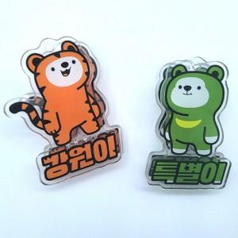

【상세/제작정보】 | *주문제작형 상품이므로 규격 및 색상에 따라 추가 금액이 있을 수 있습니다. *제작기간은 시안 확정 후 2~3주 소요됩니다.

【인쇄/포장옵션】 | / OPP(비닐)

【공급단가】 | 수량 | 200~ | 500~ | 1,000~ | 3,000~ | 5,000~
*VAT별도 | 단가 | 1,680원 | 1,620원 | 1,560원 | 1,500원 | 1,440원

【상품 URL】 | https://easy1.co.kr:443/src/goods_detail.php?gdno=16780

